2021_10_data
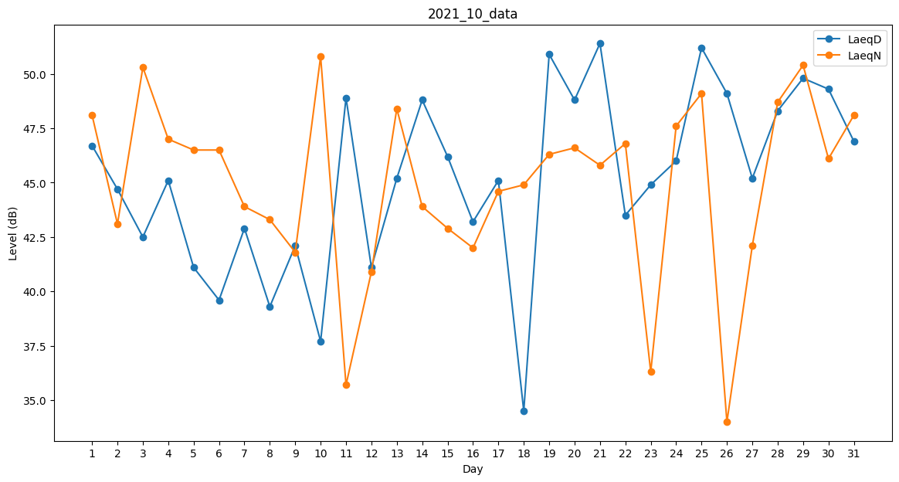
Day | LaeqD | LaeqN
1 | 46.7 | 48.1
2 | 44.7 | 43.1
3 | 42.5 | 50.3
4 | 45.1 | 47
5 | 41.1 | 46.5
6 | 39.6 | 46.5
7 | 42.9 | 43.9
8 | 39.3 | 43.3
9 | 42.1 | 41.8
10 | 37.7 | 50.8
11 | 48.9 | 35.7
12 | 41.1 | 40.9
13 | 45.2 | 48.4
14 | 48.8 | 43.9
15 | 46.2 | 42.9
16 | 43.2 | 42
17 | 45.1 | 44.6
18 | 34.5 | 44.9
19 | 50.9 | 46.3
20 | 48.8 | 46.6
21 | 51.4 | 45.8
22 | 43.5 | 46.8
23 | 44.9 | 36.3
24 | 46 | 47.6
25 | 51.2 | 49.1
26 | 49.1 | 34
27 | 45.2 | 42.1
28 | 48.3 | 48.7
29 | 49.8 | 50.4
30 | 49.3 | 46.1
31 | 46.9 | 48.1

